상품제안서
나전 탁상시계 - [펜꽂이 or 문진] | 상품코드: S17446

 |  |  |  |  |  |  | 02-713-8555 | www.synergygift.co.kr
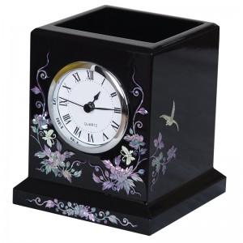 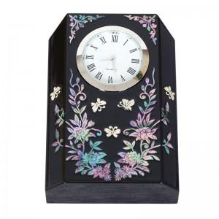

【상세/제작정보】

【인쇄/포장옵션】 | 실크 / 포장지포장

【공급단가】 | 수량 | 30~ | 100~ | 500~ | 1,000~ | 3,000~
*VAT별도 | 단가 | 42,900원 | 42,240원 | 41,250원 | 39,600원 | 37,950원

【상품 URL】 | https://www.synergygift.co.kr:443/src/goods_detail.php?gdno=28

